CollectiveAccess
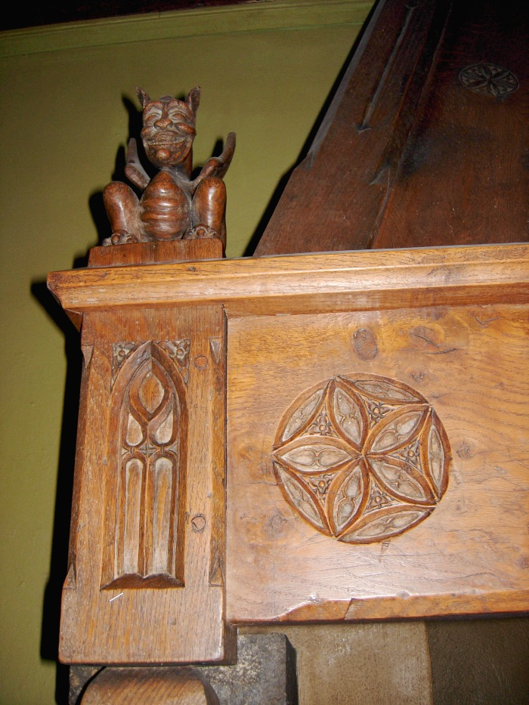
Image | Object | Description | Date
 | Cheminée de l'Abbaye (1-030) | Sculpture sur bois De François Simon Sculpteur et antiquaire à Samoëns : Linteau de cheminée dans la salle du réfectoire de l'Abbaye : Diable, rosace et Ogive
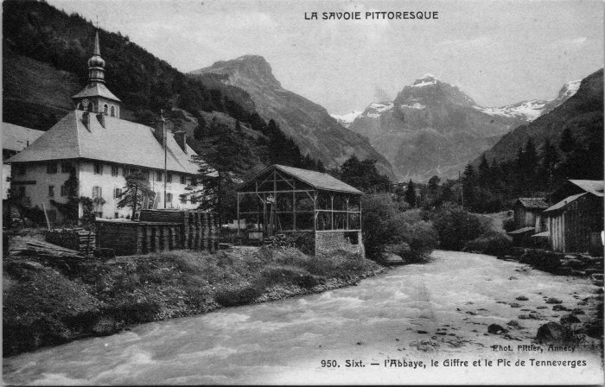 | Carte postale de Sixt - l'Abbaye, le Giffre et le Tenneverge (2-4461) | Carte postale de Sixt - l'Abbaye, le Giffre et le Tenneverge

